Лист1
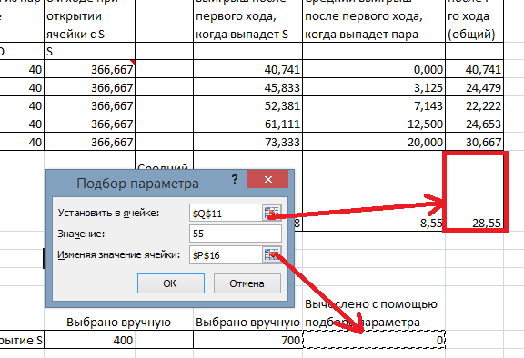
A | A | B
D | S | B
D | C | C | Игра не может продлиться более чем 5 ходов, так как в в первые 4 хода можно открыть ячейки A, B, C, D, а на пятый ход откроются либо S, либо пара к одной из букв A, B, C, D
 |  |  | Порядковый номер хода (i) | Вероятность открытия ячейки с S на i-ом ходе | Вероятность открытия любой пары на i-ом ходе | Вероятность выигрыша на i-ом ходе (=вероятность открытия S + вероятность открытия любой пары) | Средний выигрыш за пару (AA, BB, CC, DD) | Вероятность выпадения пар одинакова, поэтому для расчета среднего выигрыша при выпадении любой из пар можно вычислить среднее арифметическое |  |  |  | Средний выигрыш на i-ом ходе при открытии ячейки с S |  | Средний выигрыш после первого хода, когда выпадет S | Средний выигрыш после первого хода, когда выпадет пара | Средний выигрыш после i-го хода (общий)
 |  |  |  |  |  |  |  | AA | BB | CC | DD | S
 |  | 9 | 1 | 0.111 | 0.000 | 0.111 | 25 | 10 | 20 | 30 | 40 | 803.333 |  | 89.259 | 0.000 | 89.259
 |  | 8 | 2 | 0.125 | 0.125 | 0.250 | 25 | 10 | 20 | 30 | 40 | 803.333 |  | 100.417 | 3.125 | 51.771
 |  | 7 | 3 | 0.143 | 0.286 | 0.429 | 25 | 10 | 20 | 30 | 40 | 803.333 |  | 114.762 | 7.143 | 43.016
 |  | 6 | 4 | 0.167 | 0.500 | 0.667 | 25 | 10 | 20 | 30 | 40 | 803.333 |  | 133.889 | 12.500 | 42.847
 |  | 5 | 5 | 0.200 | 0.800 | 1.000 | 25 | 10 | 20 | 30 | 40 | 803.333 |  | 160.667 | 20.000 | 48.133
 |  | 4 | 6 | дальнейшие ходы не рассматриваются, т. к. игра после 5-го хода закончится |  |  |  |  |  |  |  |  | Средний выигрыш за всю игру | 119.80 | 8.55 | 55.01
 |  | 3 | 7
 |  | 2 | 8
 |  | 1 | 9
 |  |  |  |  |  |  |  |  |  |  |  | Выбрано вручную |  | Выбрано вручную | Вычислено с помощью подбора параметра
 |  |  |  |  |  |  |  |  |  | Призы за открытие S |  | 400 |  | 700 | 1310

